記入方法
見積書 鑑項目

①～⑦の項目について、不明な点があれば弊社担当に確認の上で入力し、ご提出をお願いいたします。
なお、提出にあたっては、見積書及び内訳明細書を印刷・押印いただき、押印した原本を弊社担当者宛に郵送等で提出願います。
併せて当該Excelファイルを弊社担当者宛にメールにて送信してください。
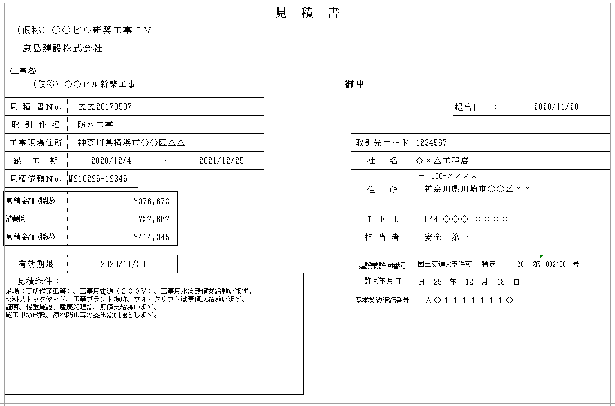
①
②
④
③
⑤
⑥
⑦

 |  |  |  |  |  |  |  | ① | 共同企業体名称： 該当取引が弊社ＪＶ工事である場合、
 |  |  |  |  |  |  |  |  |  |  | 共同企業体名称を入力してください。

 |  |  |  |  |  |  |  | ② | 工事名： 弊社の工事名称を入力してください。

 |  |  |  |  |  |  |  | ③ | 提出日： 見積書の提出日を入力してください。
協 力
会 社
之 印
 |  |  |  |  |  |  |  | ④ | 工事情報： 当見積の取引件名、工事現場住所、納工期を入力してください。 また見積書Noは貴社の必要に応じて入力してください。 （見積依頼Noは弊社の管理項目のため、入力不要です。）

 |  |  |  |  |  |  |  | ⑤ | 貴社情報： 貴社の社名、住所等の情報を入力してください。 基本契約締結番号には、弊社と貴社にて締結済の基本契約締結番号を 入力してください。

 |  |  |  |  |  |  |  | ⑥ | 見積条件： 見積有効期限、必要に応じて見積条件を入力してください。

⑦ | 見積書（見積書 鑑項目）入力時の注意事項等
◆見積書 鑑項目の⑦見積金額（税抜、消費税、税込）については、２ページ目以降の内訳明細書に入力した金額を、自動で反映するように設定しています。 直接編集を行う場合は、端数処理（下記にて説明）に十分に注意頂き、金額に齟齬が出ないようにお願いいたします。

見積書 内訳明細

①～④の項目について入力をお願いします。（明細に入力を行うと見積書鑑の見積金額が自動計算されます）
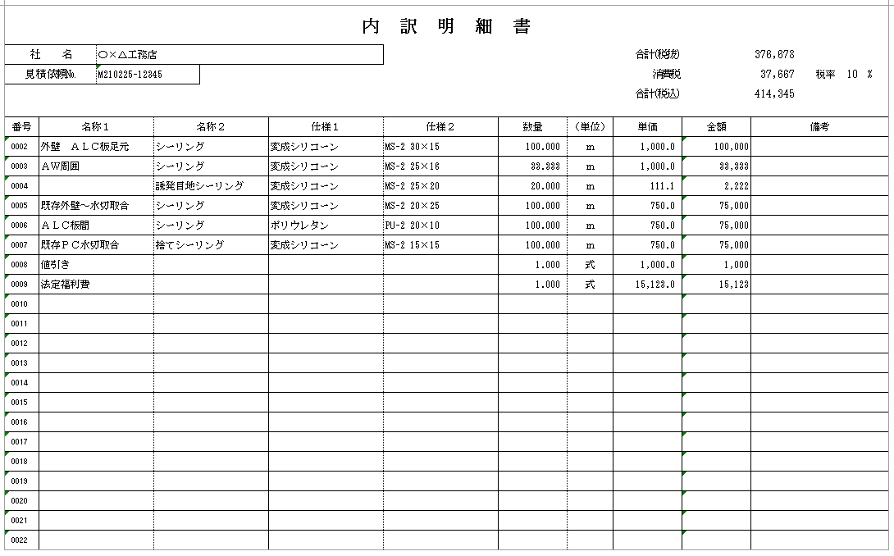
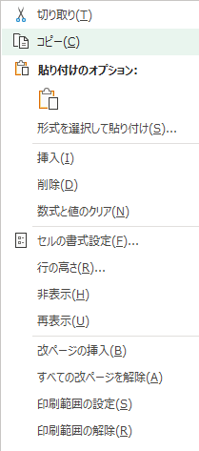
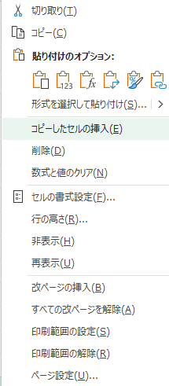
①
②
③
④
①既存行を選択してコピー
②コピーしたセルの挿入を行ってください。
明細行数を増やす際の操作

 |  |  |  |  |  |  |  | ① | 税率： 当該取引に適用する消費税率を入力してください。 ※１取引につき１税率しか選択できません。 複数税率ある場合は、案件を税率ごとに分割しての提出をお願いします。

 |  |  |  |  |  |  |  | ② | 名称１・２、仕様１・２： 明細の名称・仕様を入力してください。

 |  |  |  |  |  |  |  | ③ | 数量・単位・単価・金額： 数量（小数点以下第三位まで）・単位・単価（小数点以下第一位まで）を入力してください。 （数量×単価から、金額は自動計算されます）

 |  |  |  |  |  |  |  | ④ | 見積金額情報： ①～③の入力情報から、合計（税抜）、消費税、合計（税込）が自動計算されます （見積書 鑑項目⑦に自動反映されます。）

※内訳明細書（見積書 内訳明細）入力時の注意事項

◆内訳明細の１行ごと（番号ごと）に③税抜金額を計算し、その明細の税抜金額を集計して、 ④合計（税抜）を計算し、その④合計（税抜）に、①税率をかけて、④消費税、合計（税込）を計算するように数式を設定しております。 明細に行を追加する場合は、必ず既存行を「コピー」の上、「コピーしたセルの挿入」で行追加を行ってください。 （※単純な行の挿入で行追加を行うと、端数処理の誤りや上述の計算式の範囲外となり集計誤りが生じるおそれがあります。） ◆小計行などの集計行を入力した場合、自動計算で算出される④合計（税抜）が、小計行も合計してしまい異常値となります。明細に小計行を入力した場合は、 ・④合計（税抜）の自動計算から小計行を除くか、 ・④合計（税抜）に手入力を行い、貴社が想定している見積金額（＝内訳明細の合計金額）が④合計（税抜）となるようにしてください。 ◆弊社担当者が送付頂いたExcelファイルを社内システムに直接取り込みます。 見積書の列、行それぞれのセル幅を初期設定から変更すると正しく社内システムに取り込めないため、初期設定から変更しないようお願いいたします。

 | ◆見積書 金額の計算方法、小数点以下の端数の取扱いについて

 | 見積金額（税抜）／（税込）は、 ① 内訳明細１行ごとに「数量×単価」で計算し、小数点以下の端数を切捨てた税抜金額について、 ② ①の全ての内訳明細を集計して見積金額（税抜）を計算し、その合計額に消費税率を乗じて見積金額（税込）（小数点以下端数切捨て）を算出します。

 | ① | 内訳明細行ごとの金額計算方法

 |  |  | 数量 | × | 単価 | ＝ | 税抜金額

 |  |  | ※小数点以下第三位まで |  | ※小数点以下第一位まで |  | ※小数点以下端数切捨ての整数となる

 |  | 例） | 1.234 | × | 5.6 | ＝ | 6.9104 |  |  | 明細の税抜金額は６円となる。

 |  |  |  |  |  |  | ※金額がマイナスの場合も小数点以下の端数を切り捨てる。（例：-6.9104円 → -6円 ）

 | ② | 見積金額（税込）の算出

 |  |  | 見積金額(税抜)の合計額 | × | 税率 | ＝ | 税込金額

 |  |  | ※明細ごとに少数点以下の 端数切捨てにより整数 |  |  |  | ※小数点以下端数切捨ての整数となる

 |  | 例） | 1,000,027 | × | 10% | ＝ | 1,100,029.7 |  |  | 見積金額（税込）は1,100,029円となる。

 |  |  |  |  |  |  | ※金額がマイナスの場合も小数点以下の端数を切り捨てる。（例：-1,100,029.7円 → -1,100,029円 ）

金額チェッカー
 | ◆見積書 増減契約の際の金額入力における注意点
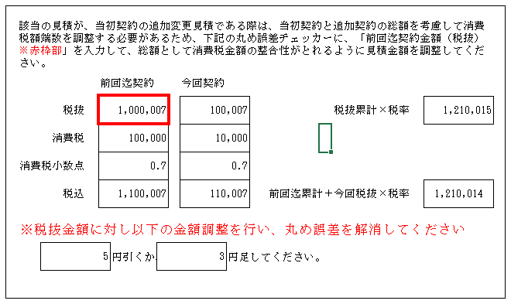
 | ご提出いただく見積書が、契約済み案件に対しての増減契約（既契約金額を加減算する契約）の場合、 総額（前回迄契約額＋今回増減分）の税抜金額×税率（少数点以下端数切捨て）が総額の税込金額となる見積金額の提出をお願いします。 ※見積書 鑑項目の右側に増減契約用の金額チェッカーを設けております。 赤枠で囲まれている「前回迄契約：税抜」欄に数値を入力すると、 総額での税抜／税込金額に不整合がある場合は、メッセージが表示され、必要調整金額が表示されます。 増減契約の際はここで金額の確認を行い、メッセージに応じた税抜金額の調整を行った上で見積書のご提出をお願いいたします。

 | 【前提】 追加増減見積書（税込）の求め方

 | 1．まず増減契約分を加味した総契約金額（税抜）を以下の通り算出します。 ■ 【（Ａ）前回迄契約金額（税抜）】 ＋ 【（Ｂ）ご提出いただく増減見積書（税抜）】 ＝ 【（Ｃ）弊社と貴社の当該案件における総契約金額（税抜）】 2．■ 弊社と貴社の当該案件における総契約金額（税抜）に消費税率をかけて、【（Ｃ）’総契約金額（税込）】を計算します。 3．■ 【（Ｃ）' 総契約金額（税込）】 － 【（Ａ）'前回迄契約金額（税込）】 ＝ 【（Ｂ）'増減見積書（税込）金額】 となります。

 | 【注意点】

 | 増減見積書（税込）（Ｂ）’の金額は、上記の通り計算しますが、その金額は、（Ｂ）増減見積書（税抜）に消費税率をかけた金額（ｂ）と一致しなければなりません。 ■【（Ｂ）'増減見積書金額（税込）】 － 【（ｂ）増減見積書(税抜）×消費税率】 ＝ ０

端数調整が必要な場合
端数調整後（①から３円端数を調整）

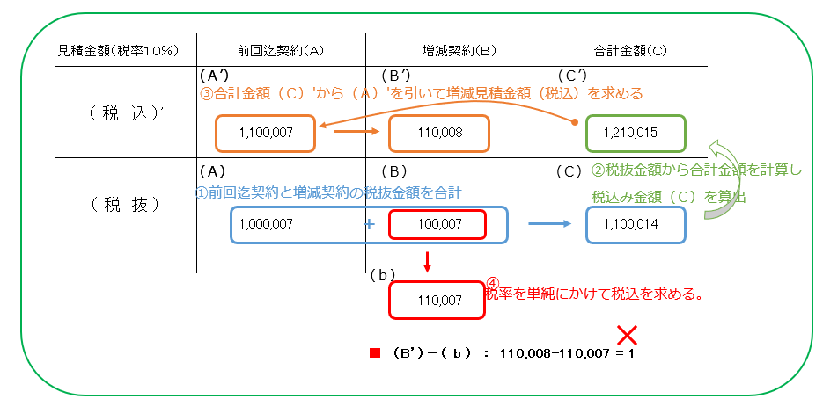
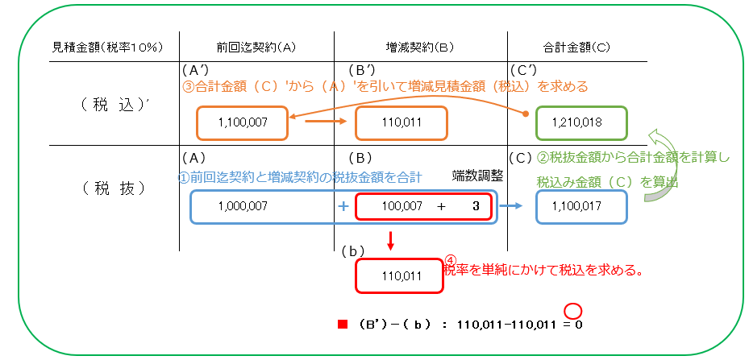

鹿島側で処理可能。

鹿島側で処理が行えませんので税抜金額をご調整ください。

